RootForm設定
RootFormの最初のインストール
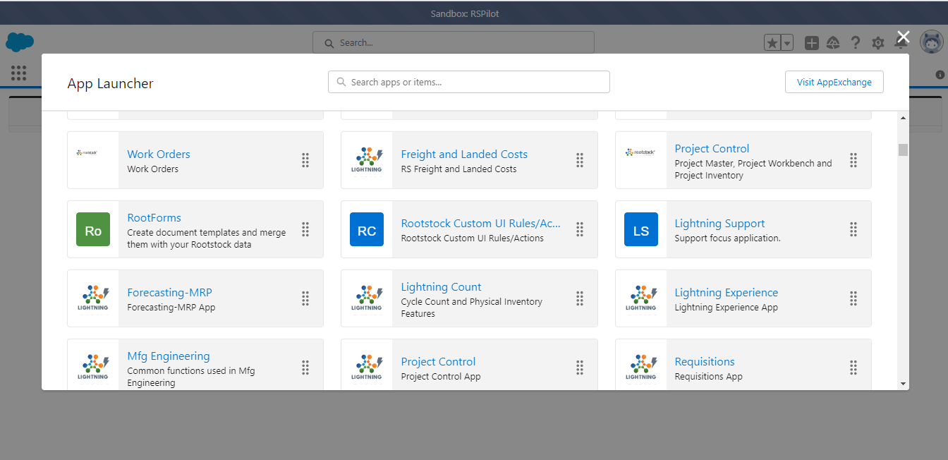

AppLauncherにRootFormをクリックする。

Generate RootForms TemplateタブにGenerate Rootforms Templates ボタンをクリックして、Roostockの標準テンプレートを作成します
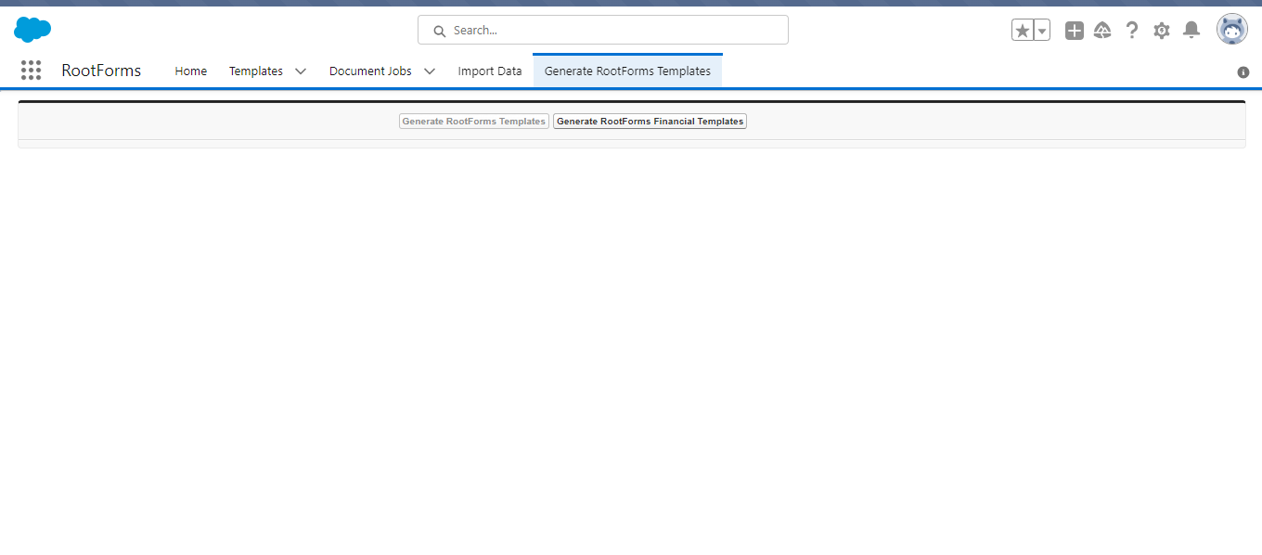

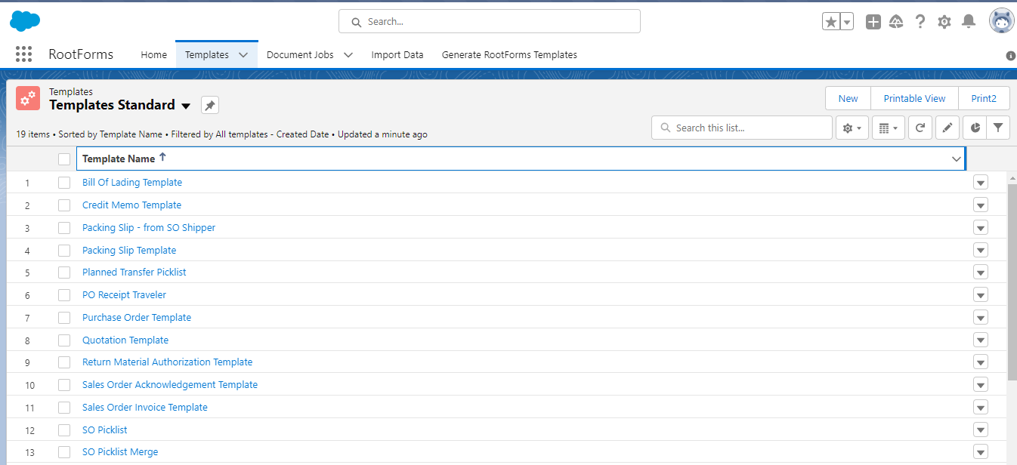

TemplateタブにRoostockの標準テンプレートが作成視されました

帳票をインポート/エクスポートを続行する前にアプリケーションを承認します。
Import DataタブにAuthorizeボタンをクリックして、Roostockの標準テンプレートを作成します

帳票作成
 | SO注文書を作成する順番
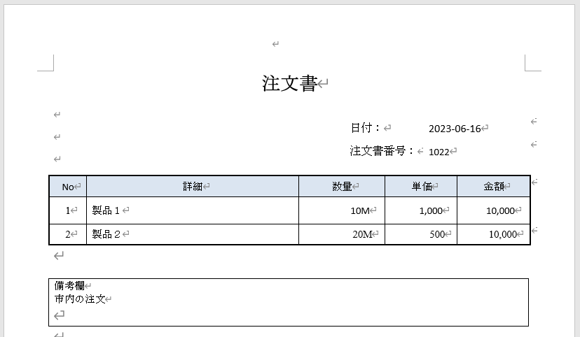

1. RootFormに帳票を登録します

TemplatesタブにSale Order Acknowlaegement Template を開きます。

Cloneボタンをクリックします
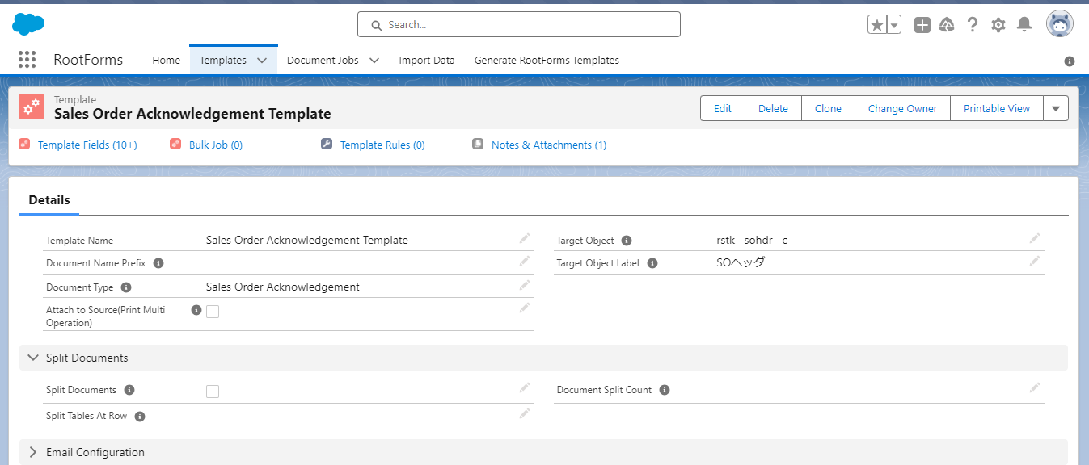

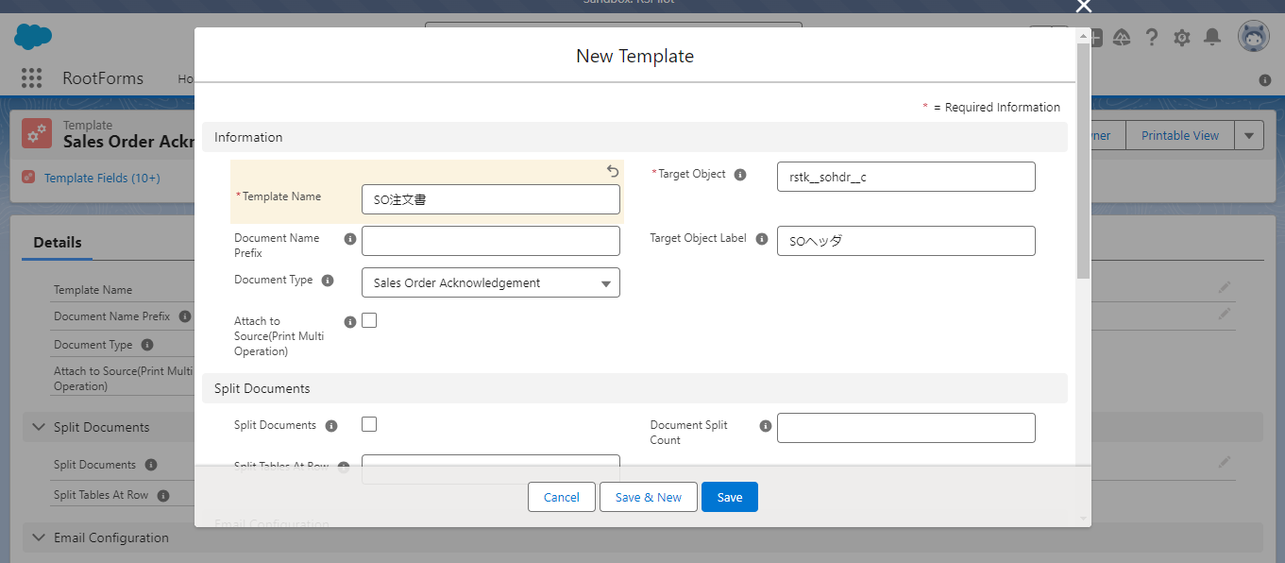
帳票の名を入力して保存ボタンをクリックします。

２. 帳票のフォーマットを作成します

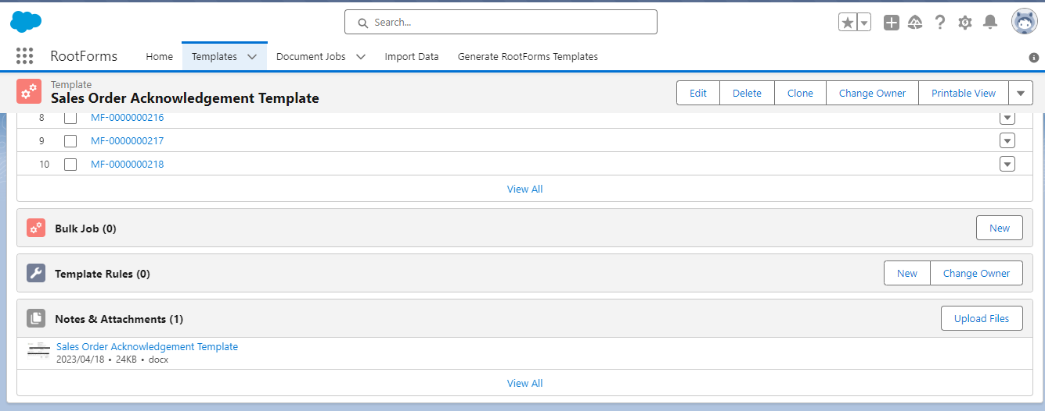

Sales Order Acknowlegement Template の一番下に「View All」をクリックします。

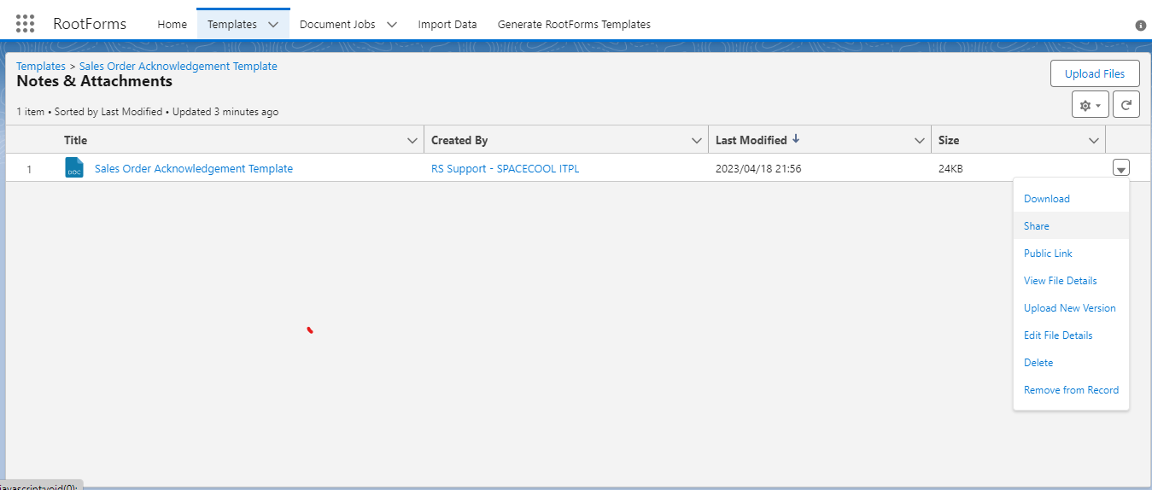

Sales Order Acknowlegement Template をダウンロードします。

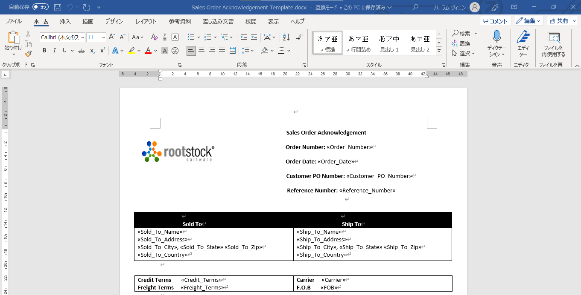

ダウンロードしたファイルを開いてフォーマットを編集します。

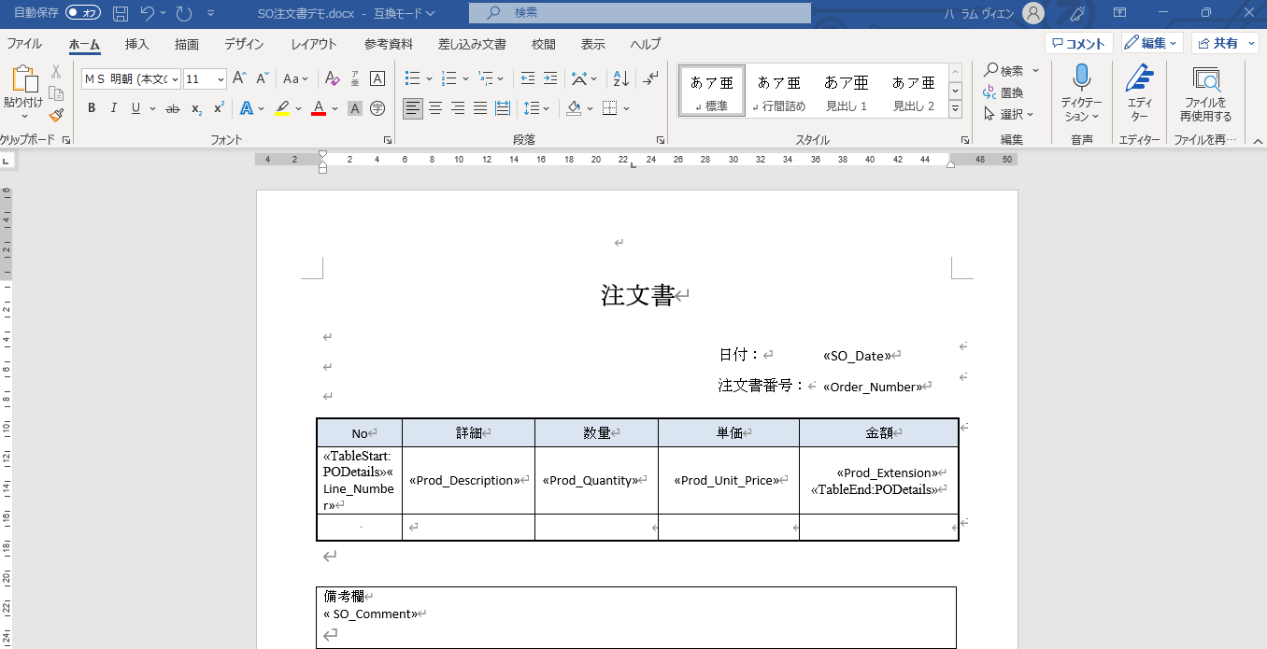

フォーマットを編集しました。

変数を追加します。変数の表示名（SO_Date）を定義します

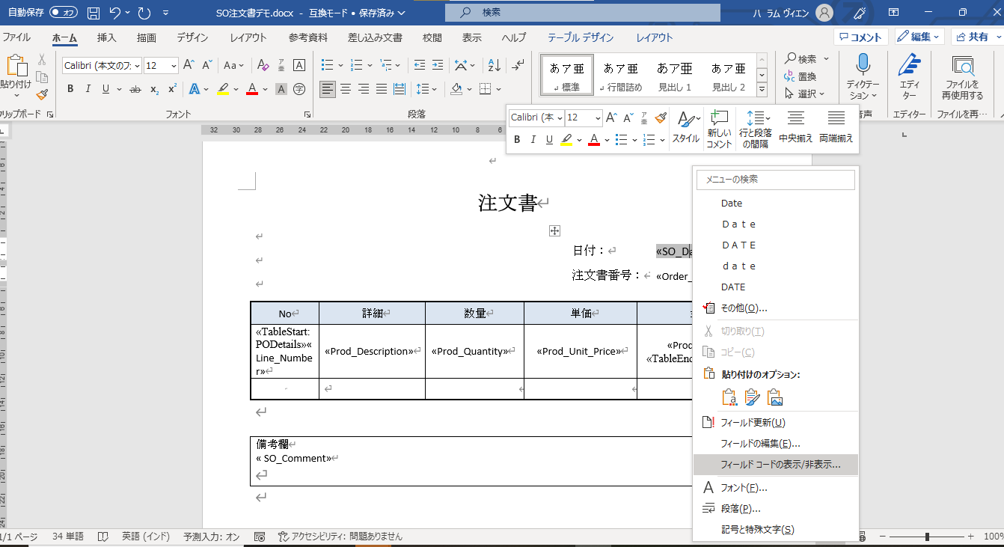

SO_Date変数を右クリックして,フィールドコード表示/非表示...をクリックします

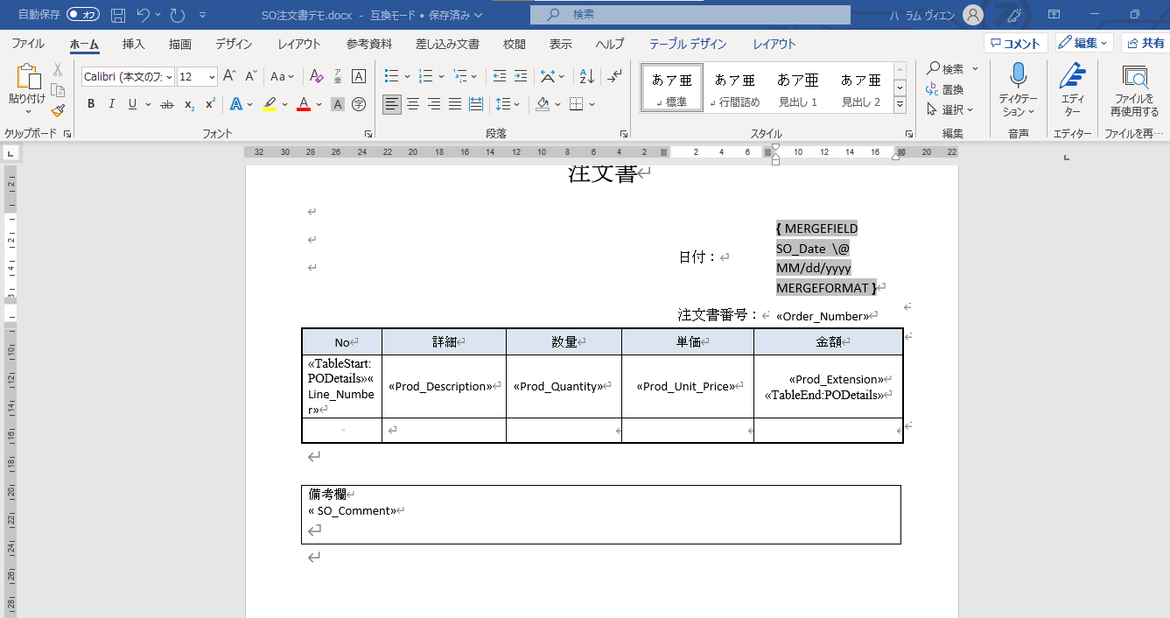

変数のフォーマットを編集します

変数のフォーマットを編集します

